Banco de Dados
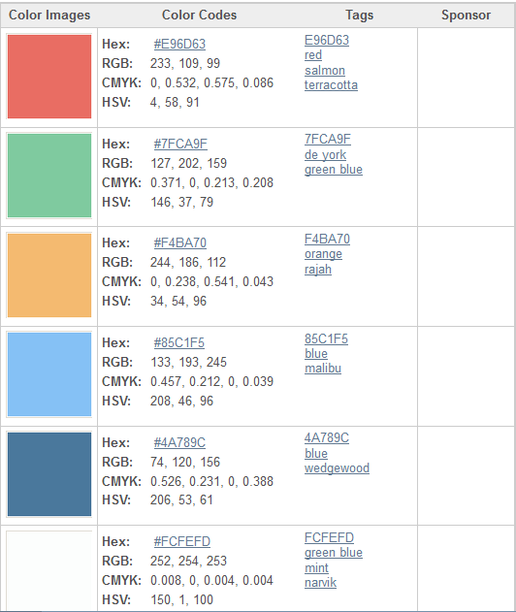
Dinheiro no Bolso (ANDROID)

Tabela: |  | Script: CREATE TABLE `DBDESPESAS` ( `DBDESPESAID` INTEGER NOT NULL PRIMARY KEY AUTOINCREMENT, `DBDESPESANOME` TEXT NOT NULL, `DBDESPESATIPO` INTEGER NOT NULL, `DBDESPESAVALOR` REAL NOT NULL, `DBDESPESADATAVENC` TEXT NOT NULL, `DBDESPESASTATUS` INTEGER NOT NULL );
DBDESPESAS
Nome do Campo: | Nome Coluna SQL:
ID | DBDESPESAID
Nome | DBDESPESANOME
Tipo | DBDESPESATIPO (Despesa Fixa = 1) checkBox
Valor | DBDESPESAVALOR
Data de Vencimento | DBDESPESADATAVENC
Status | DBDESPESASTATUS (Despesa paga = 1 e à pagar = 0)

Tabela: |  | Script: CREATE TABLE `DBRECEITAS` ( `DBRECEITAID` INTEGER NOT NULL PRIMARY KEY AUTOINCREMENT, `DBRECEITANOME` TEXT NOT NULL, `DBRECEITATIPO` INTEGER NOT NULL, `DBRECEITAVALOR` REAL NOT NULL, `DBRECEITADATARECEBIMENTO` TEXT NOT NULL );
DBRECEITAS
Nome do Campo: | Nome Coluna SQL:
ID | DBRECEITAID
Nome | DBRECEITANOME
Tipo | DBRECEITATIPO (Receita Salário fixo = 1) checkBox
valor | DBRECEITAVALOR
data do recebimento | DBRECEITADATARECEBIMENTO
Códigos Hexadecimais das cores ultilizadas no Aplicativo

